CUSTOS DISPONIBILIZADOS
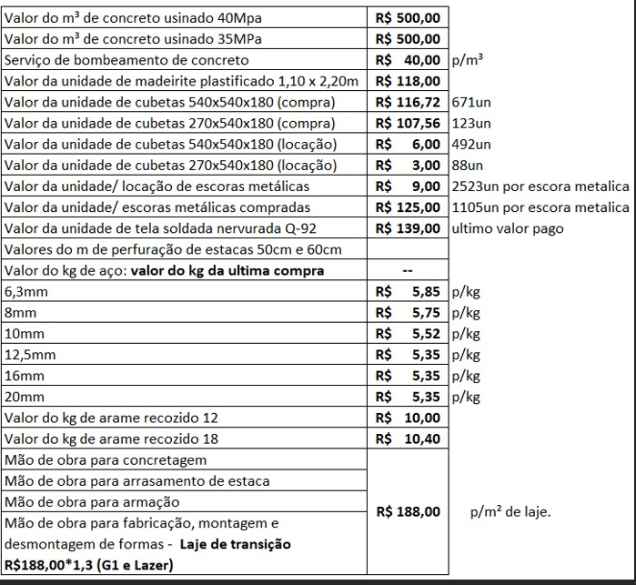

FACHADA
Obra | WEST VILLAGE
Empresa | KIRCHNER
Revisão | 0
RESUMO DE QUANTITATIVO

Quantitativo de Acabamento Fachada

ACABAMENTO CERÂMICO DE FACHADA

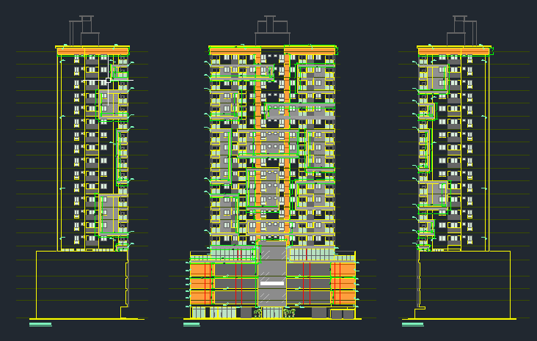
 | FACHADA | REVESTIMENTO CERÂMICO - AMADEIRADO (m2) | PASTILHA (m2) | REVESTIMENTO CERÃMICO MARMORIZADO (m2) | BRISE (m2)
 | FRENTE | 233.87 | 417.46 | 114.00 | 176.40
 | POSTERIOR | - | - | -
 | DIREITA | 27.27 | 82.32 | -
 | ESQUERDA | 27.27 | 76.76
 | TOTAL | 288.41 | 576.54 | 114.00 | 176.40

JUNTA DE DILATAÇÃO

 | PAVIMENTO | JUNTA DE DILATAÇÃO (m)
 | TÉRREO | 121.00
 | G1 | 121.82
 | G2 | 121.82
 | G3 | 121.82
 | LAZER | 95.95
 | PAV. TIPO (15X) | 1439.25
 | CASA DE MÁQUINAS | 28.85
 | TOTAL | 2,050.51

